別紙1
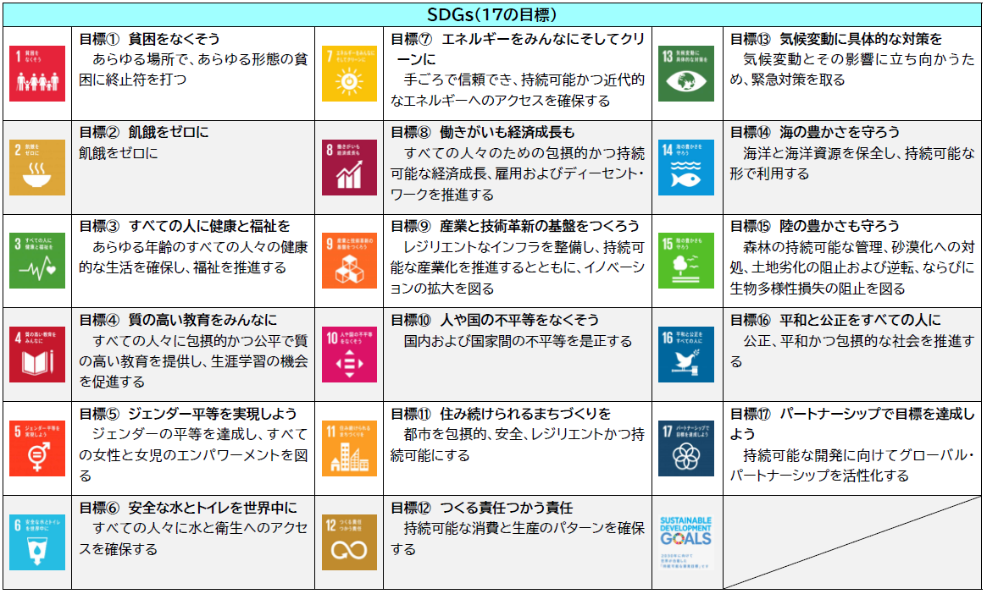
別紙１（様式第１号４項関係）
【SDGs（17の目標）について】

